Dashboard

ALAGOAS TOUR 2021 - DASHBOARD DE VENDAS


Nº de clientes
Média de pessoas
(por passeio)
Ticket médio
Faturamento total
352
2,92
R$ 175
R$ 61.426

Evolução do Faturamento Mensal (em R$)
Distribuição de Clientes por Estado

 | Total
jan | R$9,610.00
fev | R$7,586.00
mar | R$3,276.50
abr | R$2,940.50
mai | R$1,764.00
jun | R$4,550.00
jul | R$5,222.00
ago | R$8,263.50
set | R$1,533.00
out | R$1,457.00
nov | R$4,732.50
dez | R$10,491.00



Cliente por região litorânea (passeios)
Top 3 Passeios (em R$)

 | Total
Norte | R$235.00
Sul | R$117.00
 | Total
Maragogi | R$20,736.00
Porto de Galinhas (PE) | R$13,050.00
São Miguel dos Milagres | R$8,865.00

Cores
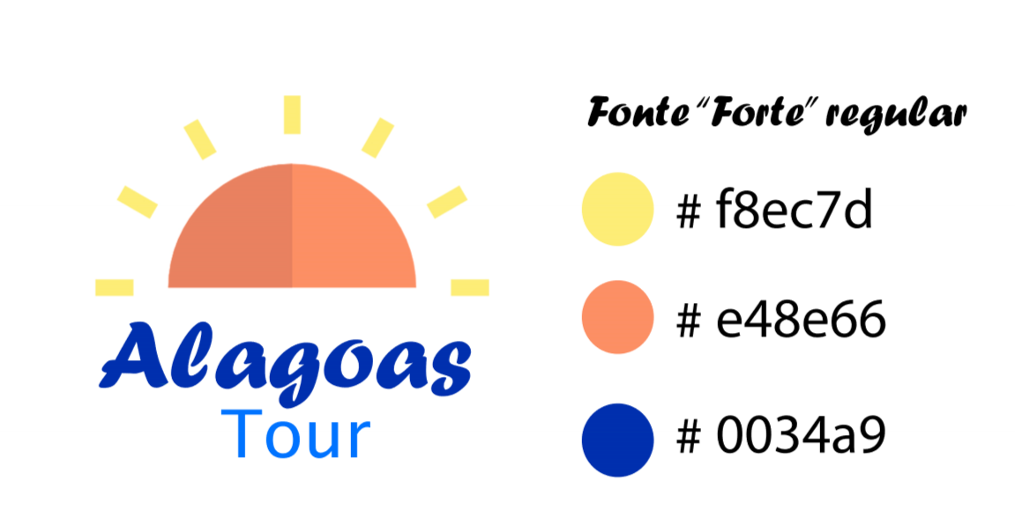

#f8ec7d
#e48e66
#0034a9

